Plotly生成グラフイメージ
PRCOESS | PROGRESS
P-01 | 100%
M-01 | 60%
M-02 | 50%
M-03 | 30%
M-04 | 10%
M-05 | 45%
M-06 | 25%
M-07 | 5%
M-08 | 15%
M-09 | 20%
M-10 | 30%
M-11 | 0%
M-12 | 0%
M-13 | 0%
M-14 | 0%

各プロセスの進捗状況

 | M-01 |  |  |  |  | 40%
TASK | M-02 |  |  | 20%
 | M-03 |  |  |  |  |  |  |  |  |  |  | 100%
 | 0% |  |  |  |  |  |  |  |  |  |  | 100%
 |  |  |  | 進捗率

PRCOESS | CATEGORY | START_DAY | END_DATE
P-01 | PLAN | 2023-06-01 | 2023-06-02
P-01 | ESTIMATE | 2023-06-01 | 2023-06-05
M-01 | PLAN | 2023-06-10 | 2023-06-15
M-01 | ESTIMATE | 2023-06-10 | 2023-06-15
M-02 | PLAN | 2023-06-16 | 2023-06-20
M-02 | ESTIMATE | 2023-06-16 | 2023-06-20
M-03 | PLAN | 2023-06-21 | 2023-06-30
M-03 | ESTIMATE | 2023-06-21 | 2023-06-30
※着地予測には工数と進捗率から算出が必要

各プロセスの作業日程
 |  |  |  |  |  |  | SVN Fix |  |  |  | SMR Fix

M-01 | 予定
 | 着地
M-02 | 予定
 | 着地
 |  | 2023-06-01 | 2023-06-02 | 2023-06-03 | 2023-06-04 | 2023-06-05 | 2023-06-06 | 2023-06-07 | 2023-06-08 | 2023-06-09 | 2023-06-10

PRCOESS | CATEGORY | WORK_TIME
P-01 | PLAN | 20
P-01 | RESULT | 10
P-01 | ESTIMATE | 30
M-01 | PLAN | 40
M-01 | RESULT | 10
M-01 | ESTIMATE | 50
M-02 | PLAN | 10
M-02 | RESULT | 1
M-02 | ESTIMATE | 15
M-03 | PLAN | 30
M-03 | RESULT | 20
M-03 | ESTIMATE | 30
※着地予測には工数と進捗率から算出が必要

各プロセスの工数予実

M-01 | 予定
 | 着地
M-02 | 予定
 | 着地
 |  | 10h | 20h | 30h | 40h | 50h | 60h | 70h | 80h | 90h

Summary
T単位でのSMR工数状況一覧

DiagT | ←ブラウザ上でTを選択し表示切り替え可能
↓各SMRのリソース情報（アサインメンバーの稼働工数）からSMR Fixまでの稼働工数とSMR着地予測工数を比較して、オンスケであるか確認
SMR工数情報
 | 見積もり工数[h] | 実績工数[h] | 工数消化率[%] | 残工数[h] | 着地予測工数[h] | 稼働可能工数[h] | オンスケ判定
SMR-xxxxx-xxxxx | 100.00 | 80.00 | 80.00% | 20.00 | 100.00 | 480.00 | OK
SMR-xxxxx-xxxxx | 160.00 | 20.00 | 12.50% | 140.00 | 160.00 | 320.00 | OK
SMR-xxxxx-xxxxx | 80.00 | 40.00 | 50.00% | 40.00 | 80.00 | 160.00 | OK
SMR-xxxxx-xxxxx | 120.00 | 110.00 | 91.67% | 10.00 | 120.00 | 220.00 | OK
SMR-xxxxx-xxxxx | 40.00 | 60.00 | 150.00% | 0.00 | 60.00 | 80.00 | OK
SMR-xxxxx-xxxxx | 320.00 | 100.00 | 31.25% | 220.00 | 320.00 | 160.00 | NG
↑各SMRのプロセス別工数表示へ切り替えるリンク
↑各SMRの実績工数/着地予測工数に対して基準値以上の場合は2段階（注意/警告）に色分けしてアラート表示

選択したSMRのプロセス別に工数状況を表示
SMR-xxxxx-xxxxx | ←ブラウザ上でTを選択し表示切り替え可能

各プロセスの工数予実

M-01 | 予定 |  | 50h
 | 着地 |  | 90h
M-02 | 予定 |  | 40h
 | 着地 | 10h
～M-14まで以下略
 |  | 10h | 20h | 30h | 40h | 50h | 60h | 70h | 80h | 90h

各メンバーの作業工数情報
各メンバの昨日の値との比較から
・作業工数を8h前後積めているか。積めていないなら理由の確認
・残工数が作業工数と同程度減少できているか。できていないなら見積に対して遅れが出ているので理由の確認
各メンバーの作業工数の妥当性確認

↓日付はスクロールバーで表示箇所変更可能
メンバー工数情報
 | 2023-08-30 | 2023-08-31 | 2023-09-01 | 2023-09-02 | 2023-09-03
A（予定） | 8 | 8 | 8 | 8 | 8
A（実績） | 10 | 7 | 4 | 12 | 8
A（判定） | OK | NG | NG | OK | OK

各Tメンバーのアサイン状況を表示

メンバー稼働工数情報
 | SMR-xxxxx-xxxxx | SMR-xxxxx-xxxxx | SMR-xxxxx-xxxxx | SMR-xxxxx-xxxxx | SMR-xxxxx-xxxxx | 総稼働工数[h]
A | 80.00 | 0.00 | 0.00 | 0.00 | 80.00 | 160.00 | 実績も載せたい
B | 0.00 | 0.00 | 80.00 | 0.00 | 0.00 | 80.00 | 2ページ以降でよい
C | 160.00 | 0.00 | 0.00 | 160.00 | 0.00 | 320.00 | リーダー目線では全SMR跨いだうえでの負荷状況がみたい
D | 0.00 | 60.00 | 0.00 | 60.00 | 0.00 | 120.00
E | 0.00 | 80.00 | 80.00 | 0.00 | 80.00 | 240.00
↑各メンバーの作業工数情報表示へ切り替えるリンク

数藤さん案
 |  |  |  |  | WBSから直接引っ張ってこれない。SMR一覧から引っ張ってくる
 | ↓メインページ |  |  |  | Fix日の情報がSMR一覧に無いので、追加してもらう（こちらが出来た後でやってもらう）

 |  | DiagT

 |  | ・SMR工数情報一覧 | 詳細ボタン■
 | チェック | SMR No | プロジェクト | フェーズ | SVN Fix | SMR Fix | 見積もり工数[h] | 実績工数[h] | 残工数[h] | 着地予測[%] | 稼働可能工数[h] | 検査実施可能工数[h] | オンスケ判定
 |  | SMR-xxxxx-xxxxx | G-C98 | 1A | 2023-09-19 | 2023-09-20 | 100.00 | 80.00 | 20.00 | 100.00 | 480.00 | 100.00 | OK
 | ○ | SMR-xxxxx-xxxxx | G-C98 | CV | 2023-09-19 | 2023-09-20 | 160.00 | 20.00 | 140.00 | 160.00 | 320.00 | 200.00 | OK
 |  | SMR-xxxxx-xxxxx | L-B18 | シス検 | 2023-09-19 | 2023-09-20 | 80.00 | 40.00 | 40.00 | 80.00 | 160.00 | 300.00 | OK
 |  | SMR-xxxxx-xxxxx | L-B18 | シス検 | 2023-09-19 | 2023-09-20 | 120.00 | 110.00 | 10.00 | 120.00 | 220.00 | 50.00 | OK
 | ○ | SMR-xxxxx-xxxxx | L-B51 | AS | 2023-09-19 | 2023-09-20 | 40.00 | 60.00 | 0.00 | 60.00 | 80.00 | 10.00 | OK
 |  | SMR-xxxxx-xxxxx | L-B51 | AS | 2023-09-19 | 2023-09-20 | 320.00 | 100.00 | 220.00 | 320.00 | 160.00 | 0.00 | NG
■SMRの選択について
案1：inputはWBSで、いらないSMRも拾われている状況。
チェック欄を利用して使いたいSMRだけに絞り込む
→メンテが楽だと思われる。突発対応に耐えやすい
→毎回チェックをしないといけないのがデメリット
案2：inputの時点でSMR絞り込みをしておく
絞り込み方によっては大変。
例えばWBSからいらないSMRを削除するのようなことを強いられるときつい。
→一度メンテすれば、追加削除SMRがなければしばらくはメンテしなくてよい
案3：
WBSに何かしらの仕掛けを入れる
最終案：
・チェック欄：あり
・SMR照査者・担当者でフィルタかけられるようにする
デフォルトは全SMRを表示しておく

 | ↑SMRを複数選択して詳細ボタンを押すとページ切り替え

 |  | DiagT

 |  | ・SMR工数情報
 |  | SMR No | 見積もり工数[h] | 実績工数[h] | 残工数[h] | 着地予測工数[h] | 稼働可能工数[h]
 |  | SMR-xxxxx-xxxxx | 100.00 | 80.00 | 20.00 | 100.00 | 480.00
 |  | SMR-xxxxx-xxxxx | 160.00 | 20.00 | 140.00 | 160.00 | 320.00
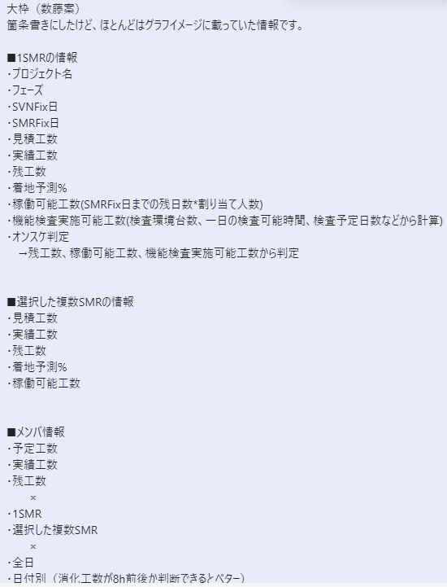
 |  | SMR-xxxxx-xxxxx | 80.00 | 40.00 | 40.00 | 80.00 | 160.00
 |  | SMR-xxxxx-xxxxx | 120.00 | 110.00 | 10.00 | 120.00 | 220.00
 |  | SMR-xxxxx-xxxxx | 40.00 | 60.00 | 0.00 | 60.00 | 80.00
 |  | SMR-xxxxx-xxxxx | 320.00 | 100.00 | 220.00 | 320.00 | 160.00

 |  | ・メンバー工数情報
 |  | 2023/9/19～2023/9/19 | SMR-xxxxx-xxxxx | SMR-xxxxx-xxxxx | SMR-xxxxx-xxxxx | SMR-xxxxx-xxxxx | SMR-xxxxx-xxxxx
 |  | A（予定工数） | 8 | 8 | 8 | 8 | 8
 |  | A（実績工数） | 10 | 7 | 4 | 12 | 8
 |  | A（残工数） | 10 | 7 | 4 | 12 | 8
 |  | A（判定） | OK | NG | NG | OK | OK
 |  | B（予定工数） | 8 | 8 | 8 | 8 | 8
 |  | B（実績工数） | 10 | 7 | 4 | 12 | 8
 |  | B（残工数） | 10 | 7 | 4 | 12 | 8
 |  | B（判定） | OK | NG | NG | OK | OK

 |  | 2023/9/19～2023/9/19
 |  | メンバー | 予定工数 | 実績工数 | 残工数 | 判定
 |  | A | 40 | 20 | -20 | NG
 |  | B | 20 | 30 | 10 | OK
 |  | C | 10 | 15 | 5 | OK
 |  | D | 30 | 20 | -10 | NG

↓2023/11/8向けに検討

 | ■全日

 | チェック | SMR No | プロジェクト | フェーズ | SVN Fix | SMR Fix | SMR担当者 | SMR照査者 | 予定工数[h] | 実績工数[h] | 残工数[h] | 着地予測工数[h] | 着地予測[%] | アサインメンバー[人] | 稼働可能工数[h] | オンスケ判定
 |  | SMR-xxxxx-xxxxx | G-C98 | 1A | 2023-09-19 | 2023-09-20 | 小熊 | 高橋 | 100.00 | 80.00 | 20.00 | 100.00 | 100.00 | 10.00 | 480.00 | OK
 | ○ | SMR-xxxxx-xxxxx | G-C98 | CV | 2023-09-19 | 2023-09-20 | 小熊 | 高橋 | 160.00 | 20.00 | 140.00 | 160.00 | 100.00 | 5.00 | 320.00 | OK
 |  | SMR-xxxxx-xxxxx | L-B18 | シス検 | 2023-09-19 | 2023-09-20 | 木村 | 数藤 | 80.00 | 40.00 | 40.00 | 80.00 | 100.00 | 2.00 | 160.00 | OK
 |  | SMR-xxxxx-xxxxx | L-B18 | シス検 | 2023-09-19 | 2023-09-20 | 小熊 | 高橋 | 120.00 | 110.00 | 10.00 | 120.00 | 120.00 | 4.00 | 220.00 | OK
 | ○ | SMR-xxxxx-xxxxx | L-B51 | AS | 2023-09-19 | 2023-09-20 | 田中 | 伊藤 | 40.00 | 60.00 | 0.00 | 60.00 | 160.00 | 3.00 | 80.00 | OK
 |  | SMR-xxxxx-xxxxx | L-B51 | AS | 2023-09-19 | 2023-09-20 | 宮田 | 小熊 | 320.00 | 100.00 | 220.00 | 320.00 | 90.00 | 2.00 | 160.00 | NG

 |  | ・縦横はトップページと同じ
 |  | ・情報はいくつか削る
 |  | ※SMR担当者・照査者は消すか迷いどころ。必要な情報だと思うが、スペースが足りないなら削除候補

 | ■日付別 | （全日でチェックつけたSMRだけ表示）
 |  | ・リーダーが知りたいのは一日に8h前後作業できているか |  |  | →他に観点あったら募集
 |  | メンバ単位で日別の予実情報やオンスケ判定は不要（全日・トップページ情報で十分なはず）
 |  | ・過去情報やweekly情報は不要か？ Daily情報が取得できればOKな気がする。
 |  | 今回の仕組みだと複数日の情報取得が難しい？ WBS各日付の情報を使えばいけるか。Daily情報だとしても、各日付の情報が必要で手間が変わらないかも。

 |  | ・メンバ情報
 |  | DropDown(Toal/Weekly) |  |  |  |  |  | ・過去の日付に遡って情報を見るのは必要
 |  | 2023/9/19～2023/9/26 |  |  |  |  |  | →リーダーが有休や不在となった時に必要だから
 |  | メンバー | 予定工数 | 実績工数 | 残工数 | 判定
 |  | A | 40 | 20 | -15 | OK |  | ・7日分を1日ごとに表示
 |  | B | 20 | 30 | 0 | NG |  | →これは横に長くなって見づらいので不採用
 |  | C | 10 | 5 | 20 | NG
 |  | D | 30 | 20 | -10 | OK |  | ・7日分をひとまとめに表示
 |  |  |  |  |  |  |  | →あって困る機能ではないけど、トップページで十分か
 |  | ・7日分を1日ごとに表示
 |  | メンバー | 予定工数 | 実績工数 | 残工数 | 予定工数 | 実績工数 | 残工数 | 予定工数 | 実績工数 | 残工数
 |  | A | 40 | 20 | -15 | 40 | 20 | -15 | 40 | 20 | -15
 |  | B | 20 | 30 | 0 | 20 | 30 | 0 | 20 | 30 | 0
 |  | C | 10 | 5 | 20 | 10 | 5 | 20 | 10 | 5 | 20
 |  | D | 30 | 20 | -10 | 30 | 20 | -10 | 30 | 20 | -10

小熊さん案
↓メインページ

 | DiagT

 | ・SMR工数情報一覧 | 詳細ボタン■
 | SMR No | SVN Fix | SMR Fix | 見積もり工数[h] | 実績工数[h] | 残工数[h] | 着地予測工数[h] | 着地予測[%] | アサインメンバー[人] | 稼働可能工数[h] | オンスケ判定
 | SMR-xxxxx-xxxxx | 2023-09-19 | 2023-09-20 | 100.00 | 80.00 | 20.00 | 100.00 | 100.00 | 10.00 | 480.00 | OK
 | SMR-xxxxx-xxxxx | 2023-09-19 | 2023-09-20 | 160.00 | 20.00 | 140.00 | 160.00 | 100.00 | 5.00 | 320.00 | OK
 | SMR-xxxxx-xxxxx | 2023-09-19 | 2023-09-20 | 80.00 | 40.00 | 40.00 | 80.00 | 100.00 | 2.00 | 160.00 | OK
 | SMR-xxxxx-xxxxx | 2023-09-19 | 2023-09-20 | 120.00 | 110.00 | 10.00 | 120.00 | 120.00 | 4.00 | 220.00 | OK
 | SMR-xxxxx-xxxxx | 2023-09-19 | 2023-09-20 | 40.00 | 60.00 | 0.00 | 60.00 | 160.00 | 3.00 | 80.00 | OK
 | SMR-xxxxx-xxxxx | 2023-09-19 | 2023-09-20 | 320.00 | 100.00 | 220.00 | 320.00 | 90.00 | 2.00 | 160.00 | NG
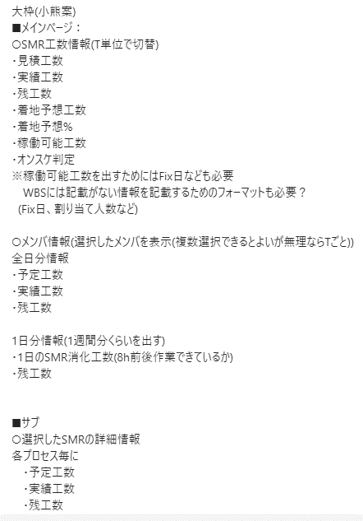
■稼働可能工数について
ユーザにアサインメンバーを手動入力させて、工数側を自動計算
Defaultでは全日が出るようにする。
 | ・メンバ工数情報
 | 日付指定
 | メンバー | 予定工数 | 実績工数 | 残工数 | 判定 |  | ※各人の残工数を把握するため
 | A | 40 | 20 | 15 | OK
判定条件
・予定工数 > 実績工数+残工数 ⇒ OK
・予定工数 < 実績工数+残工数 ⇒ NG
判定は特に不要？
 | B | 20 | 30 | 10 | NG
 | C | 10 | 5 | 20 | NG
 | D | 30 | 20 | 10 | OK

 | 日付指定を選択したら以下
 | メンバー | 実績工数
 | A | 40 |  | ※ちゃんと稼働できているかの確認のため
期間指定できるようにする？
 | B | 38
 | C | 7
 | D | 10

↓サブページ
 | メインページのSMRを押すと以下表示
 | SMR-xxxxx-xxxxx
 |  | 見積もり工数[h] | 実績工数[h] | 残工数[h] | 着地予測[%]
 | P-01 | 100.00 | 80.00 | 20.00 | 100
 | M-01 | 160.00 | 20.00 | 140.00 | 100
 | M-02 | 80.00 | 40.00 | 40.00 | 100
 | ・・・

 | DiagT
 | ・メンバー工数情報
 |  | SMR-xxxxx-xxxxx | SMR-xxxxx-xxxxx | SMR-xxxxx-xxxxx | SMR-xxxxx-xxxxx | SMR-xxxxx-xxxxx
 | A（予定工数） | 8 | 8 | 8 | 8 | 8 | ※アサイン状況を把握。毎日確認するものではない
 | A（実績工数） | 10 | 7 | 4 | 12 | 8
 | A（残工数） | 10 | 7 | 4 | 12 | 8
 | A（判定） | OK | NG | NG | OK | OK
 | B（予定工数） | 8 | 8 | 8 | 8 | 8
 | B（実績工数） | 10 | 7 | 4 | 12 | 8
 | B（残工数） | 10 | 7 | 4 | 12 | 8
 | B（判定） | OK | NG | NG | OK | OK

案まとめ
 |  |  |  | WBSから直接引っ張ってこれない。SMR一覧から引っ張ってくる
 |  |  |  | Fix日の情報がSMR一覧に無いので、追加してもらう（こちらが出来た後でやってもらう）

■SMRの選択について
・チェック欄：あり
・SMR照査者・担当者でフィルタかけられるようにする
デフォルトは全SMRを表示しておく
■稼働可能工数について
ユーザにアサインメンバーを手動入力させて、工数側を自動計算
↓メインページ

 | DiagT

 | ・SMR工数情報一覧 | 詳細ボタン■
チェック | SMR No | プロジェクト | フェーズ | SVN Fix | SMR Fix | SMR担当者 | SMR照査者 | 見積もり工数[h] | 実績工数[h] | 残工数[h] | 着地予測工数[h] | 着地予測[%] | アサインメンバー[人] | 稼働可能工数[h] | オンスケ判定
 | SMR-xxxxx-xxxxx | G-C98 | 1A | 2023-09-19 | 2023-09-20 | 小熊 | 高橋 | 100.00 | 80.00 | 20.00 | 100.00 | 100.00 | 10.00 | 480.00 | OK
○ | SMR-xxxxx-xxxxx | G-C98 | CV | 2023-09-19 | 2023-09-20 | 小熊 | 高橋 | 160.00 | 20.00 | 140.00 | 160.00 | 100.00 | 5.00 | 320.00 | OK
 | SMR-xxxxx-xxxxx | L-B18 | シス検 | 2023-09-19 | 2023-09-20 | 木村 | 数藤 | 80.00 | 40.00 | 40.00 | 80.00 | 100.00 | 2.00 | 160.00 | OK
 | SMR-xxxxx-xxxxx | L-B18 | シス検 | 2023-09-19 | 2023-09-20 | 小熊 | 高橋 | 120.00 | 110.00 | 10.00 | 120.00 | 120.00 | 4.00 | 220.00 | OK
○ | SMR-xxxxx-xxxxx | L-B51 | AS | 2023-09-19 | 2023-09-20 | 田中 | 伊藤 | 40.00 | 60.00 | 0.00 | 60.00 | 160.00 | 3.00 | 80.00 | OK
 | SMR-xxxxx-xxxxx | L-B51 | AS | 2023-09-19 | 2023-09-20 | 宮田 | 小熊 | 320.00 | 100.00 | 220.00 | 320.00 | 90.00 | 2.00 | 160.00 | NG

 | 見積工数 | 実績 | 残工数
SMR1 | 300
 |  | 180 | 200
SMR2 | 200
 |  | 80 | 100
 | 順調な残工数 | 実際の残工数
10/16/2023 | 80 | 80
10/18/2023 | 40 | 55
10/20/2023 | 0
 | ・メンバ情報
 | メンバー | 予定工数 | 実績工数 | 残工数 | 判定
 | A | 40 | 20 | 15 | OK
 | B | 20 | 30 | 10 | NG
 | C | 10 | 5 | 20 | NG
 | D | 30 | 20 | 10 | OK

■メンバの欄について
・上に表示されている全SMRの工数やオンスケ情報をメンバごとに表示する
・表示SMRが増減した場合は、それに反応してメンバ側の表示情報も変わる

 | 順調な残工数 | 実際の残工数
10/16/2023 | 80 | 80
10/18/2023 | 40 | 55
10/20/2023 | 0

最初のログイン時にチーム指定でSMR表示できるようにする
→SMR一覧かWBSからDiagのSMRを絞って拾ってくる
トップページを初めて表示した時に
文字・数字ばかりで、見る気が失せてしまうかも
トップページは目を引くような表示を混ぜた方が良い？グラフとか
SMR振り返りに使える情報も欲しい
・プロセス、タスク工数
 |  |  |  |  |  |  |  |  |  |  |  |  | 初回表示は全SMRまとめてのグラフ
 |  |  |  |  |  |  |  |  |  |  |  |  | チェック欄にチェック付けたらそのSMRの分だけグラフ表示
11/8
まずはトップページだけで全てやりきれるようにする
 |  |  |  |  |  |  |  |  |  |  |  |  | 実現するためにはSMR開始終了の日付は必ず取り扱う必要アリ

 |  |  |  |  |  |  |  |  |  |  |  |  | グラフ仕様
 |  |  |  |  |  |  |  |  |  |  |  |  | 横：日付
 |  |  |  |  |  |  |  |  |  |  |  |  | 縦：進捗率 | ←を実現するために必要な情報を整理する
課題1
トップページを初めて表示したときは上半分のSMR情報のみ
チェックを入れて初めてメンバ情報とグラフ表示する
→SMRが増えた時にグラフの日付をどうするかなどの課題あり
課題2
残工数の表現
○人日のような表現にもできるのでは
グラフや表の表示も考慮して決めたい
 |  |  |  |  |  |  |  |  |  |  |  |  | これ以外の情報は載せない

 |  |  |  |  |  |  |  |  |  |  |  |  | SMR開始日0% - SMR終了日100%の線：予実通り作業が進んだ場合はこうなる

 |  |  |  |  |  |  |  |  |  |  |  |  | 実際には進みが良い日、悪い日がある
 |  |  |  |  |  |  |  |  |  |  |  |  | リーダが知りたいこと：今、進捗が良いか悪いか
 |  |  |  |  |  |  |  |  |  |  |  |  |  | 残工数が順調に減っているか、が見えれば良い

グラフ例
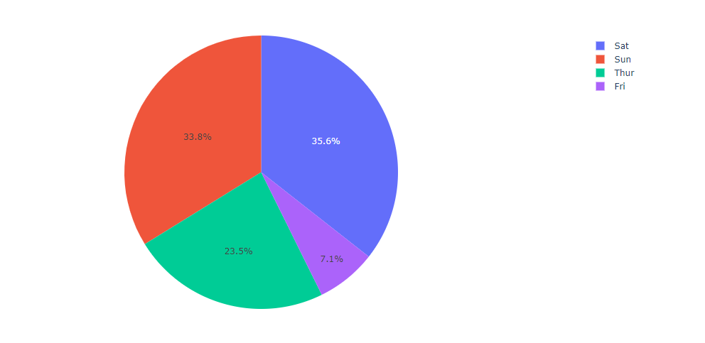
グラフパターン
①残工数・(見積を日付で割る)
②見積もり・実績・着地

①残工数・(見積を日付で割る)
 | 必要な情報
 | ・残工数 | WBS
 | ・見積工数 | WBS
 | ・SMR開始日 | SMR一覧？ | 見積もり80
 | ・SMR終了日 | SMR一覧？
 |  |  | 開始日 | 2023-10-16 | 2023-10-18 | 2023-10-20
 |  |  | 順調な残工数 | 80 | 40 | 0
 |  |  | 実際の残工数 | 80 | 55

 | 順調な残工数 | 実際の残工数
10/16/2023 | 80 | 80
10/18/2023 | 40 | 55
10/20/2023 | 0

②見積もり・実績・着地
 | 必要な情報
 | ・見積工数
 | ・実績
 | ・残工数 |  |  | 見積工数 | 実績 | 残工数
 |  |  | SMR1 | 300
 |  |  |  |  | 180 | 200

 |  |  | SMR2 | 200
 |  |  |  |  | 80 | 100

 | 見積工数 | 実績 | 残工数
SMR1 | 300
 |  | 180 | 200
SMR2 | 200
 |  | 80 | 100

 | 各メンバーの稼働時間推移表示に使える？？

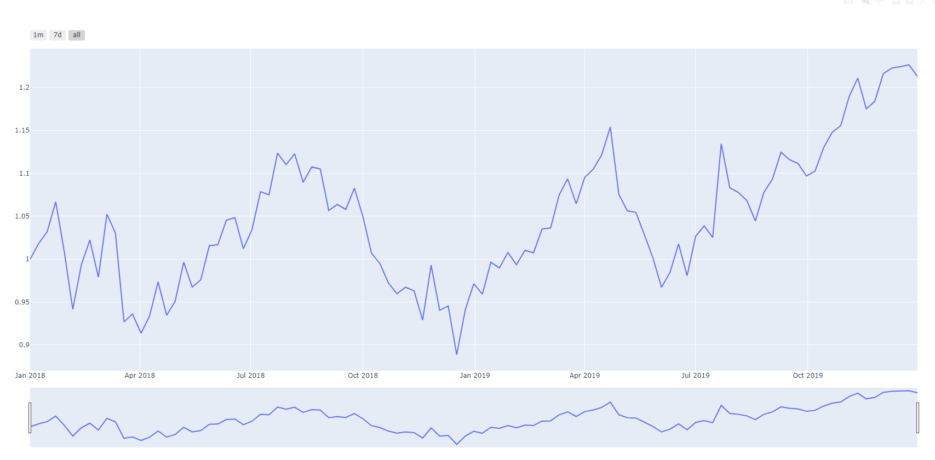

 | 工数推移の表示に使える？
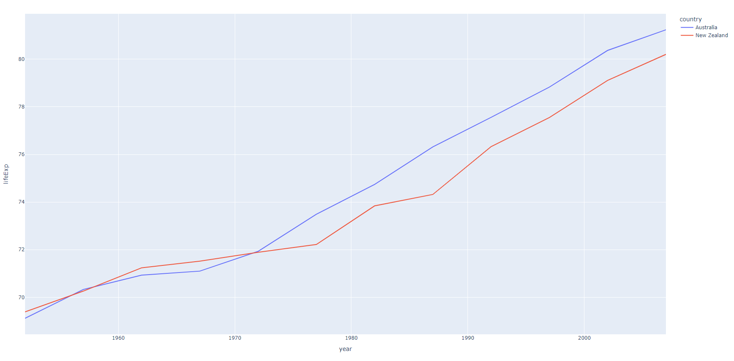

 | 複数のグラフを並べて表示

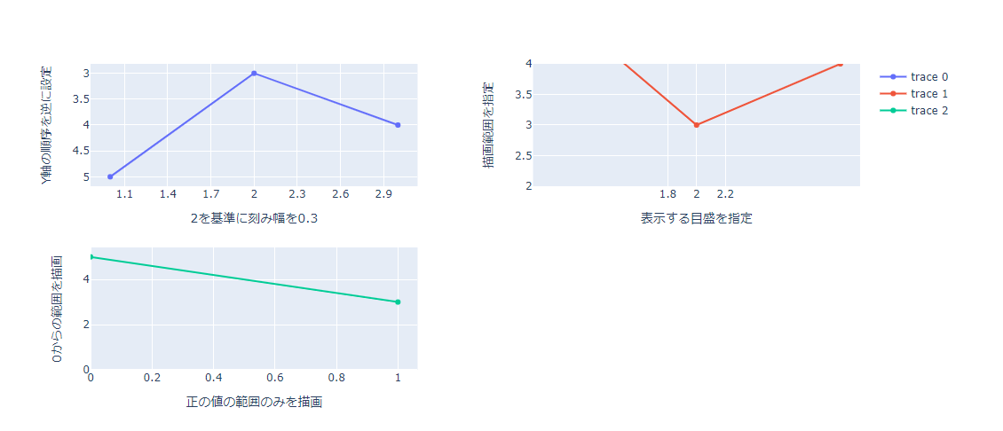
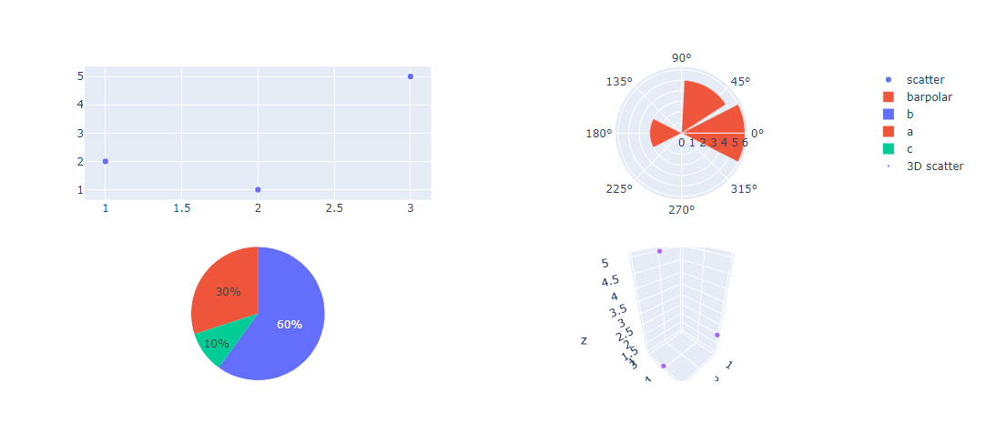

 | メンバーのSMR作業工数比率とか欲しいなら使えるかも

